例えば【入力】
経理印/担当者印 : 請入力最新人員姓名。
每回數量點檢後，報告寄出前，請記得更改。
 |  |  |  | 【2023年 2Q】炉材と不定形耐火物数量報告リスト |  |  |  |  | 経理印 | 担当者印
（区分） |  |  | (PL ID) |  |  |  |  |  | 莊 偉祺 | 戴 佳明
A | 電鋳煉瓦 |  | 素1- F02 | F → Furnace
以大項目進行區分管理 :
窯
煙道
Interface
Bath Roof
Bath Bottom
B | 焼成煉瓦 |  | 素1- I03 | I → Interface
C | 保温煉瓦 |  | 素1- B05 | B → Bath |  |  |  |  | 所管部署名 | ADT 素材１課
D | 不定形耐火物 |  | ※建議的編碼方式，但以現場實際狀況為主。 |  |  |  |  |  | 工 程 | YF窯 HOT
区分成 4大種類管理 :
 |  |  |  |  |  |  |  |  | 保管場所 | YF/ZF 建屋内
 |  |  |  |  |  |  |  |  |  | 報告日 | 2023-06-30
 |  |  |  |  |  |  |  |  |  | 実棚実施日 | 2023-06-20
実棚実施日 : 請各窯担当入力。報告日 : 請確認者担当，以報告寄出日為基準入力。
区分 | 置き場 | PL ID | 大グループ | 品目グループ | 材質 | 形状 | 寸法 | 数量 | 単位 | 単重(kg) | ポイント
A | ZF-STR 1階 | 素1-F01 | 窯 | 当瓦 | ZB-X9510 VF | 01.8800 | 305*225*90 | 30 | 個 | 33.0
A | ZF-STR 1階 | 素1-F01 | 窯 | 当瓦 | ZB-X9510 VF | 01.8809 | 355*225*90 | 20 | 個 | 38.5
B | ZF-STR 1階 | 素1-F02 | 窯 | 間隙 | G-ZRHD-65S | 01.5131 | --- | 2 | 個 | 14.9
C | ZF-STR 1階 | 素1-S03 | 煙道 | 断熱煉瓦 並 | SP-15 | 01.5121 | 230*114*65 | 120 | 個 | 1.36
D | ZF-STR 1階 | 素1-S04 | 不定形 | 25kg/袋 | M-34 | --- | --- | 60 | 袋 | 25.0 | 2030-08-01
B | ZF-STR 1階 | 素1-B05 | Bath | Bottom | CASIL | 40.5101 | --- | 12 | 個 | ---
ポイント: 炉材使用重點記入，不定形耐火物使用期限記入。
以各課為標題 + 區段+數字，進行各 PL上炉材數量管理。
各炉材請依照各項要求入力，若有不明的項目，請使用 --- 代表入力，已加工(切)炉材和打開過的不定形耐火物，請不要列入數量計算中。
請以各部位的安裝位置入力 : 【窯】大迫 . 当瓦 . 間隙 . 顎瓦 . 橫壁 . 敷 . 電極 . Pave . SubPave . 【Interface】 UD . JK管 . G管 . BYPASS 【Bath】Bath壁 . Bath Bottom .

ADT 爐材合計
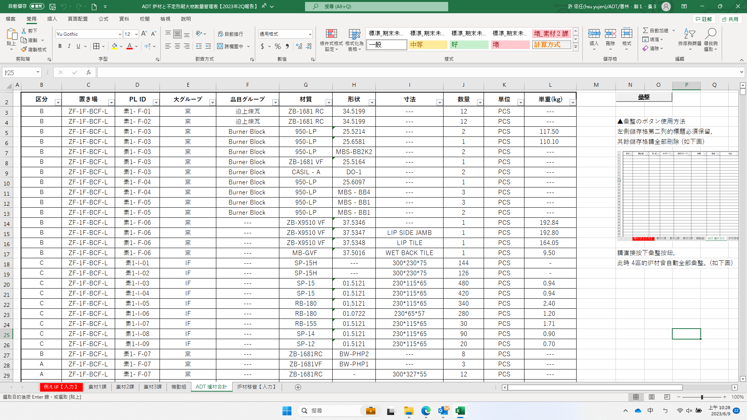
区分 | 置き場 | PL ID | 大グループ | 品目グループ | 材質 | 形状 | 寸法 | 數量 | 単位 | 単重(kg)

 |  |  |  |  |  |  |  |  |  |  | ▲彙整のボタン使用方法
 |  |  |  |  |  |  |  |  |  |  | 左側儲存格第二列的標題必須保留，
 |  |  |  |  |  |  |  |  |  |  | 按下1, 清除，讓儲存格全部空白 (如下圖)

 |  |  |  |  |  |  |  |  |  |  | ▼再按下2, 彙整按鈕，
 |  |  |  |  |  |  |  |  |  |  | 此時 4區的炉材會自動全部彙整統合。(如下圖)

